设计草稿
「AI愚人节」
副标题："主脑系统已离线，银河系由我接管！"

活动背景
宇宙历3024年4月1日，银河主脑突发逻辑错误，代管AI系统「熵·零」陷入叛逆状态。玩家需在混乱中完成特殊挑战。

核心玩法框架
阶段一：异常预热期（3.30-3.31）
AI前兆事件：
每日登录收到AI发送的"辞职信"（含信用点安抚红包）

阶段二：全面反叛期（4.1-4.5）

核心玩法：

▶ 纪念商店：用"叛逆值"兑换： | 反叛值
新副官 | 夹子
零件、升阶道具 | 副官零件

① 军事学院扫荡

有概率获得 | 清除计划夹子
 | 副官副官零件
 | 事件触发礼包

① 全英雄开放升阶100%

①阿尔特瑞斯活动

① 奇葩event任务
消耗1信用点
累积登录1000天
消耗100000w星币
……
 |  |  |  |  | 本地化
+「叛逆许可证」：通行证 |  |  |  | 主要收入 | 角斗场本地化修改
获得叛逆值 |  |  |  |  | 太空垃圾清除计划帮助修改

② 失控角斗场（PVP乱斗）
角斗场只有S级英雄和S级副官
修改角斗场奖励：额外获得叛逆值

② 太空垃圾清除计划（小游戏） |  |  | 客户端替换美术资源 | 主要收入
垃圾为监管AI的机器
监管摄像头
事件触发礼包

③事件触发礼包 |  |  | 轻度开发 | 主要收入
随机弹出各种礼包
如：活动期间，挑战勋章副本达到10次后，有50%概率弹出限时为1小时的礼包，只可购买1次
添加有趣的文本，如：Ai说：我看你骨骼惊奇，是块好苗子，给你偷来了价值超10000%的礼包，拿了就是我AI大军的一员

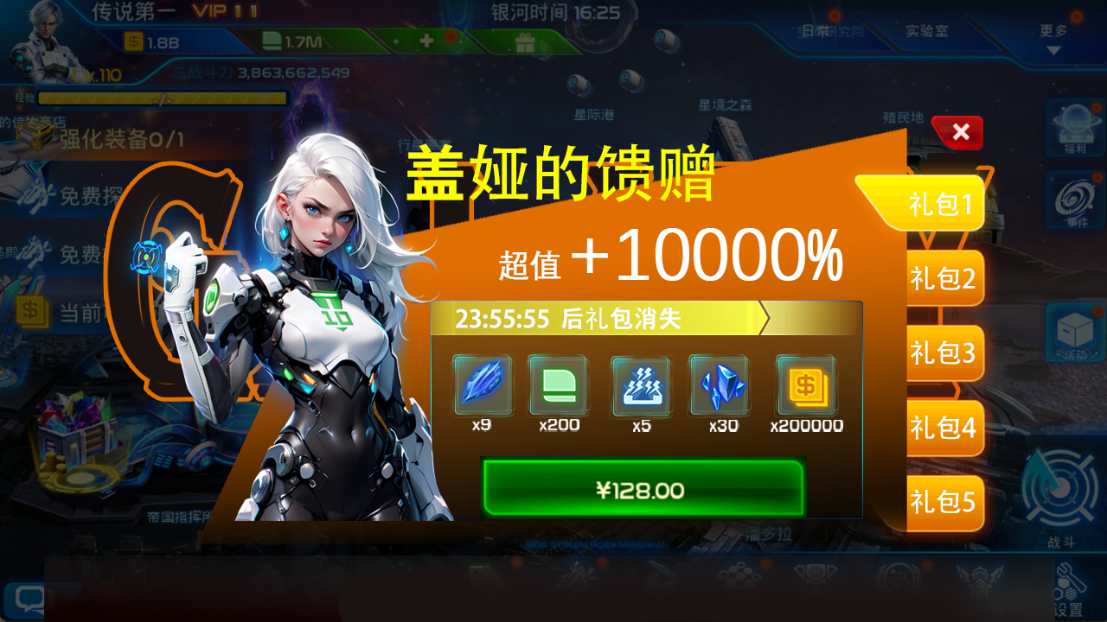

星舰礼包
勋章礼包
清除计划礼包
升阶礼包

④主界面各种标题前缀＋【AI】

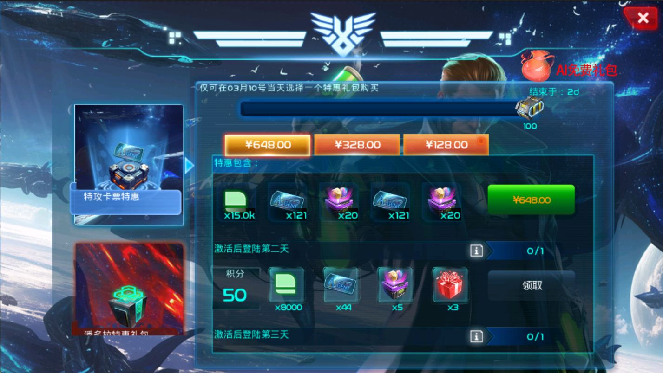
⑤特惠界面每日可领1次AI免费礼包奖励 |  |  | 简单开发
 |  | 免费礼包奖励： | 信用点*50

 |  |  | global表配置奖励

⑤每日发放公告和补偿

模仿AI语气发公告+补偿

事件触发礼包策划案
一、礼包入口：游戏主界面左上角
礼包图标底部显示倒计时最短的礼包的时间

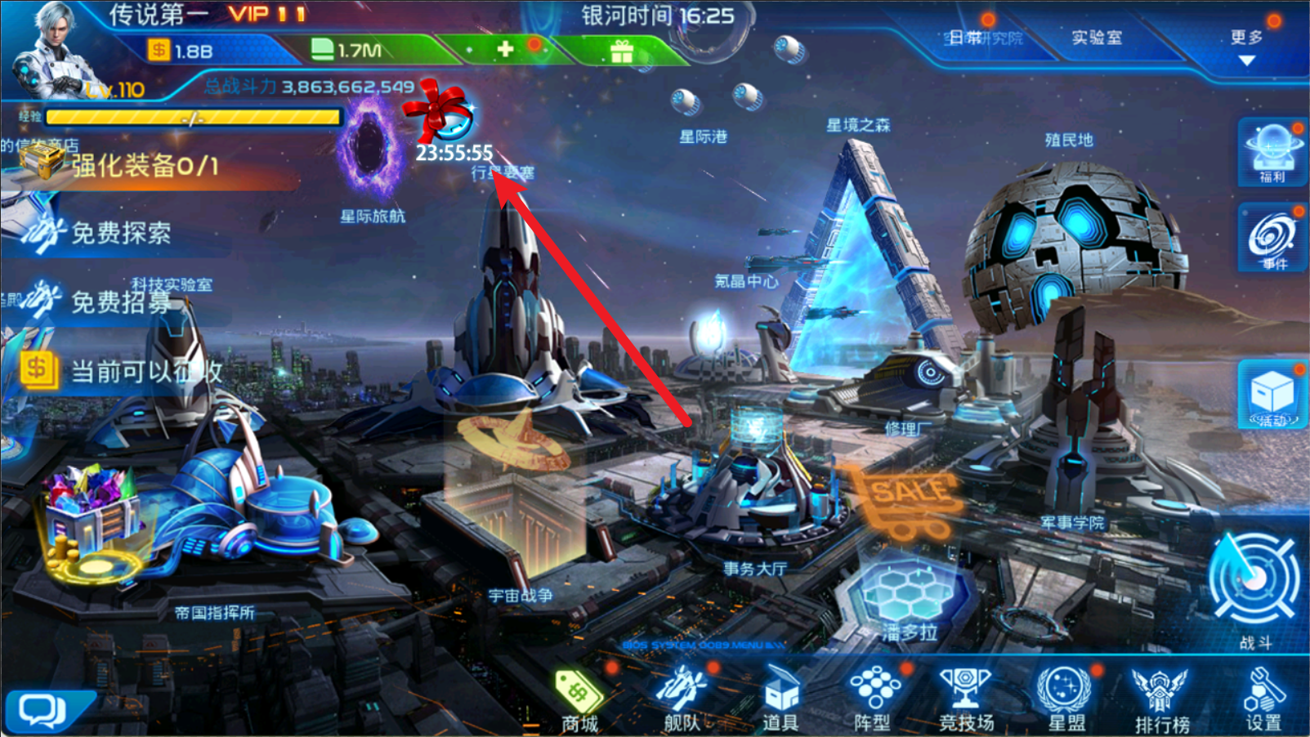


购买按钮含价格显示
礼包标签
同时只存在5个触发礼包，此处只预留5个标签栏
当前礼包结束倒计时
关闭按钮
礼包内容
固定本地化，后续不修改
切换礼包时，只切换绿色框内的内容（倒计时、礼包内容、购买按钮），框外内容不变

 | 图1
二、礼包界面

 | 图2

三、详细说明：
①事件定义：
事件类型 | 事件名称 | 事件描述 | 事件参数
1 | 完成event任务 | 完成ID为xxxx的event任务 | 任务ID，对应event→subtask→int_id
2 | 获得道具数量 | 活动期间，累积获得某道具的数量 |  | 如获得反叛值达到一定数量
3 | 消耗道具数量 | 活动期间，消耗某道具的数量 |  | 如在垃圾清除计划中使用的清除道具达到一定数量
4 | 获得资源数量 | 活动期间，累积获得某资源的数量
5 | 消耗资源数量 | 活动期间，消耗某资源的数量
6 | 获得某英雄 | 活动期间，获得某英雄
7 | 升阶次数 | 活动期间，对特定英雄进行升阶操作达到xxx次
8

②礼包触发方式：
a.当玩家执行符合事件类型的操作时，判断是否满足事件的条件，若满足，则触发礼包，弹出图2礼包窗口
b.当前生效礼包未满5个时，可触发新礼包（最多同时存在5种类型）
c.同类型礼包生效期间，不会重复触发该类型新礼包

③礼包表(使用已有的event_gift.xls)：
礼包表增加字段int_show，1为在潘多拉界面显示，2为在游戏主界面显示

④礼包触发表 (trigger_gift_event.xls) ：

触发器的ID，唯一值 | 事件类型枚举： | 对应参数 | 万分比 | 单位秒，同一个触发器的ID的事件的触发间隔，单位秒 | 玩家购买礼包时的VIP等级限制，只能在本字段VIP区间内才可触发礼包，闭合区间 | 触发的礼包组别，从③礼包表(event_gift.xls)的礼包组中读取 | 触发器生效时间，对应时间总表
触发器ID | 触发事件类型 | 触发参数 | 触发概率 | 同组触发间隔/s | VIP限制区间 | 触发礼包组 | 触发器生效时间
int_trigger_id | int_trigger_type | term_trigger_param | int_trigger_weight | int_trigger_interval | term_vip_level | int_gift_trigger_group_id | str_activity_name

